認証画面
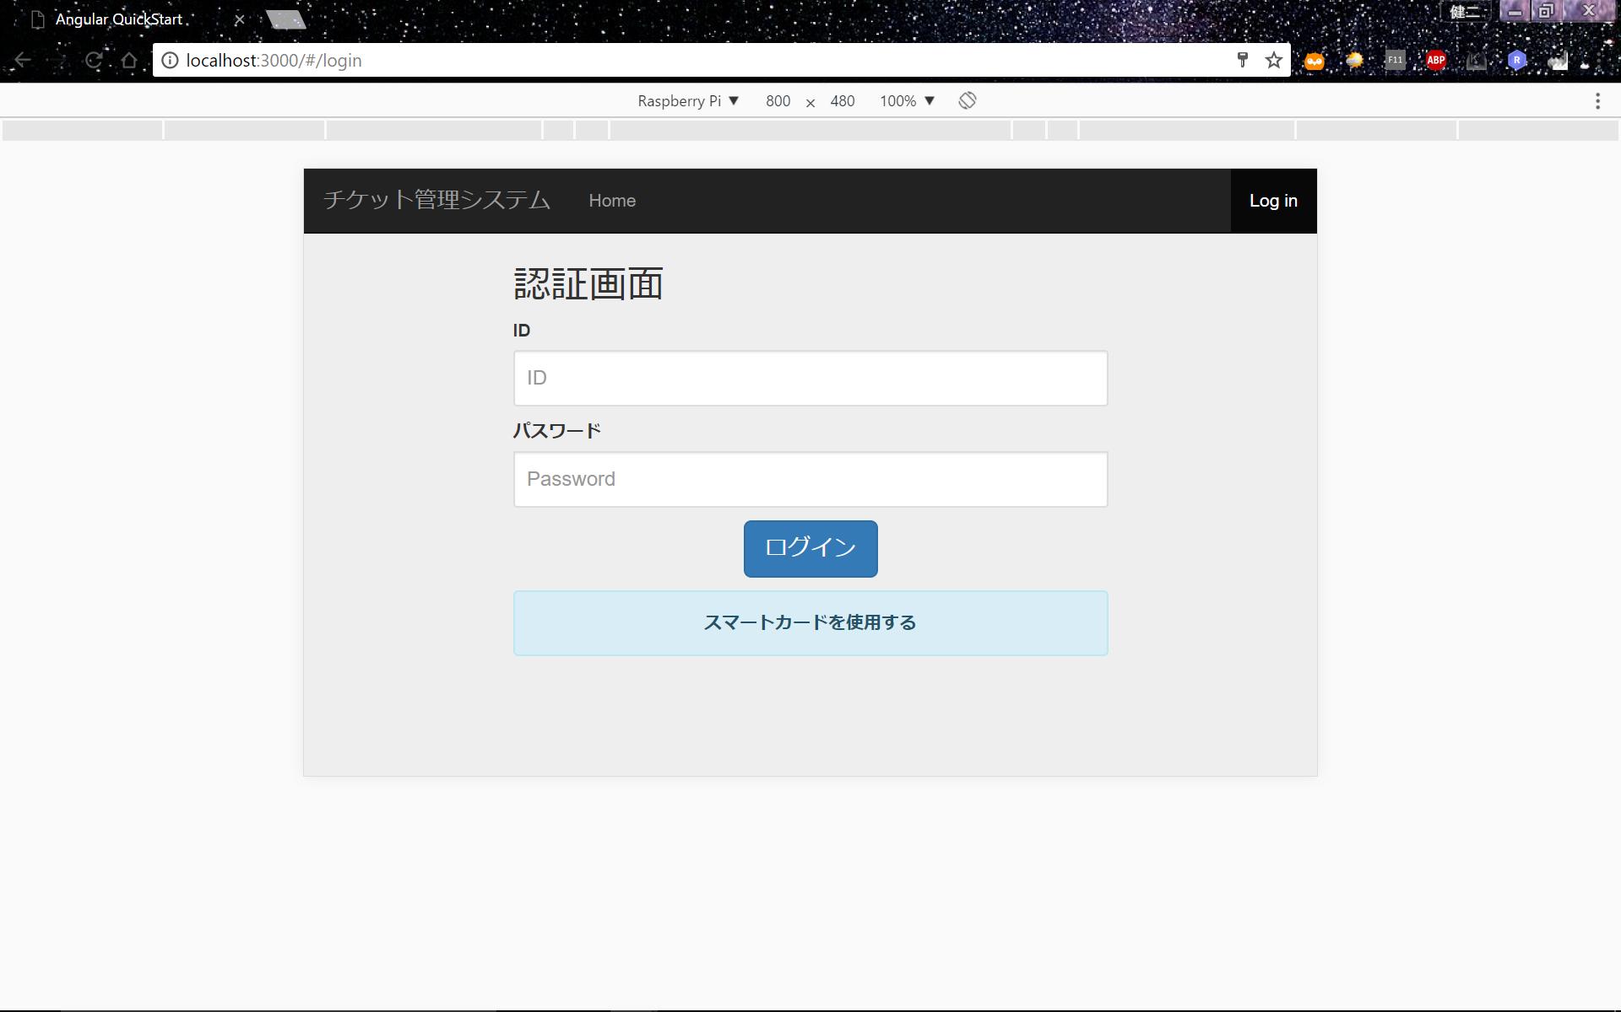
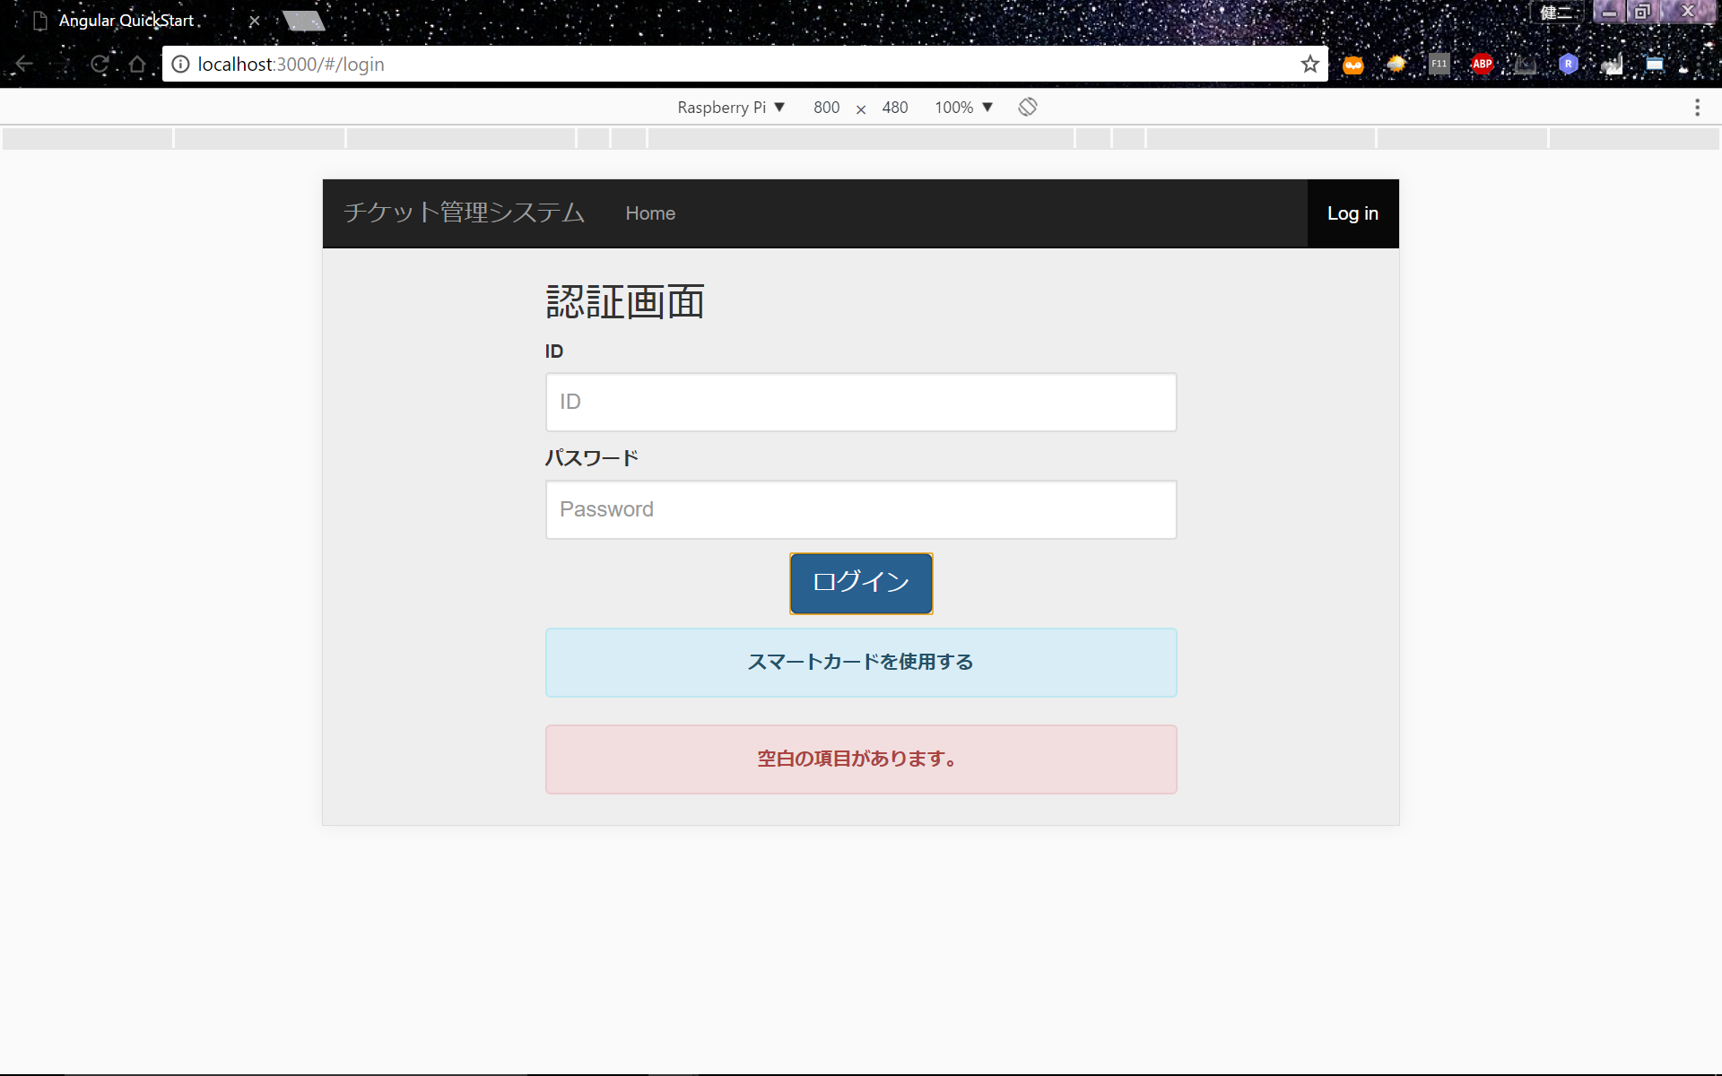
認証画面

概要
コーヒーチケット管理システムの一番最初の画面であり、IDとパスワードでログインし、ユーザー別のページに移る。

 | No | Name | Contents | Details
 | 1 | 認証画面 | タイトルテキスト | -
 | 2 | ID | テキスト | -
 | 3 | (ID入力用テキストボックス) | ログインするためのID入力テキストボックス | (*3)
 | 4 | パスワード | テキスト | -
 | 5 | (パスワード入力用テキストボックス) | ログインするためのパスワード入力テキストボックス | (*1)(*3)
 | 6 | ログイン | ログインするためのボタン | (*2)
 | 7 | カードでログインする | カード認証するためのボタン | (*5) | (改訂C-3)

(*1）パスワード入力用テキストボックスの仕様を下記に記す。

 | (1)UI上で表示する場合、*で表示する。

(*2）ログインボタンの仕様については下記に記す。

 | (1)IDとパスワードが紐付けされていない場合（登録したIDとパスワードに関係性がない）に押下
 | →パスワードとIDテキストボックスの背景色を赤にし、エラーメッセージを表示するが、入力されたIDとパスワードはそのままにする。メッセージは[Message]シートA-4に記載する。[A-4](改訂A-1)(改訂E-1)

 | (2)IDとパスワードのどちらか一つでも空白の場合に押下
 | →エラーメッセージを表示し、処理を実行しない。メッセージは[Message]シートA-1に記載する。[A-1]

(*3)テキストボックスの共通の仕様については下記に記す。

 | (1)使用できる文字種類と最大文字数を下記の表に記す。

 |  |  | 制限事項 | エラーが起こるタイミング | エラー後の状態 | ErrorMessage
 |  | 入力可能な文字数 | 15文字まで | 16文字目の入力を確定させようとした時 | 編集状態 | [Message]シートA-2[A-2]
 |  | 使用可能な文字種類 | 英数字のみ | 左記以外の文字の入力を確定させようとした時 | 初期の空白に戻る | [Message]シートA-3[A-3]

(*4)アクセストークンのセッション終了について(改訂A-2)

 | (1)アクセストークンのセッションが切れた場合、メッセージを表示し、認証画面に遷移する。
 | →メッセージは[Message]シートA-5に記載する。[A-5]

 | *セッション切れについて
 | ユーザーがログアウトボタンを押さずに動作を終了させた場合、このシステムは5分で自動的にログアウトを行う。(改訂C-1)

(*5)カード認証の仕様について(改訂C-3)
 | [カード認証]に記載。

ログアウト
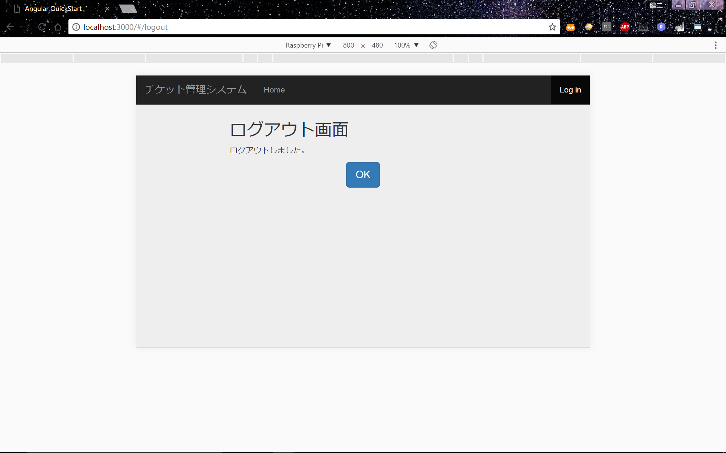
ログアウト(改訂A-3)

概要
コーヒーチケット管理システム(共通画面)のログアウトボタン押下時にログアウト完了確認を行うための画面である。

 | (1)共通画面のログアウトボタンが押下された場合、ログアウト画面に遷移する。画面内容は以下の通りである。

 | No | Name | Contents | Details
 | 1 | ログアウトしました | テキスト | -
 | 2 | OK | ログアウト確認用のOKボタン | (*1)

 | (*1)ボタンが押下された場合は、認証画面に遷移する。

 | (2)画面遷移の仕様について
 | 画面を遷移しても、ログアウトは常に表示されるようにする。（ユーザーのログアウトのタイミングは多様であるため)(改訂C-2)

カード認証
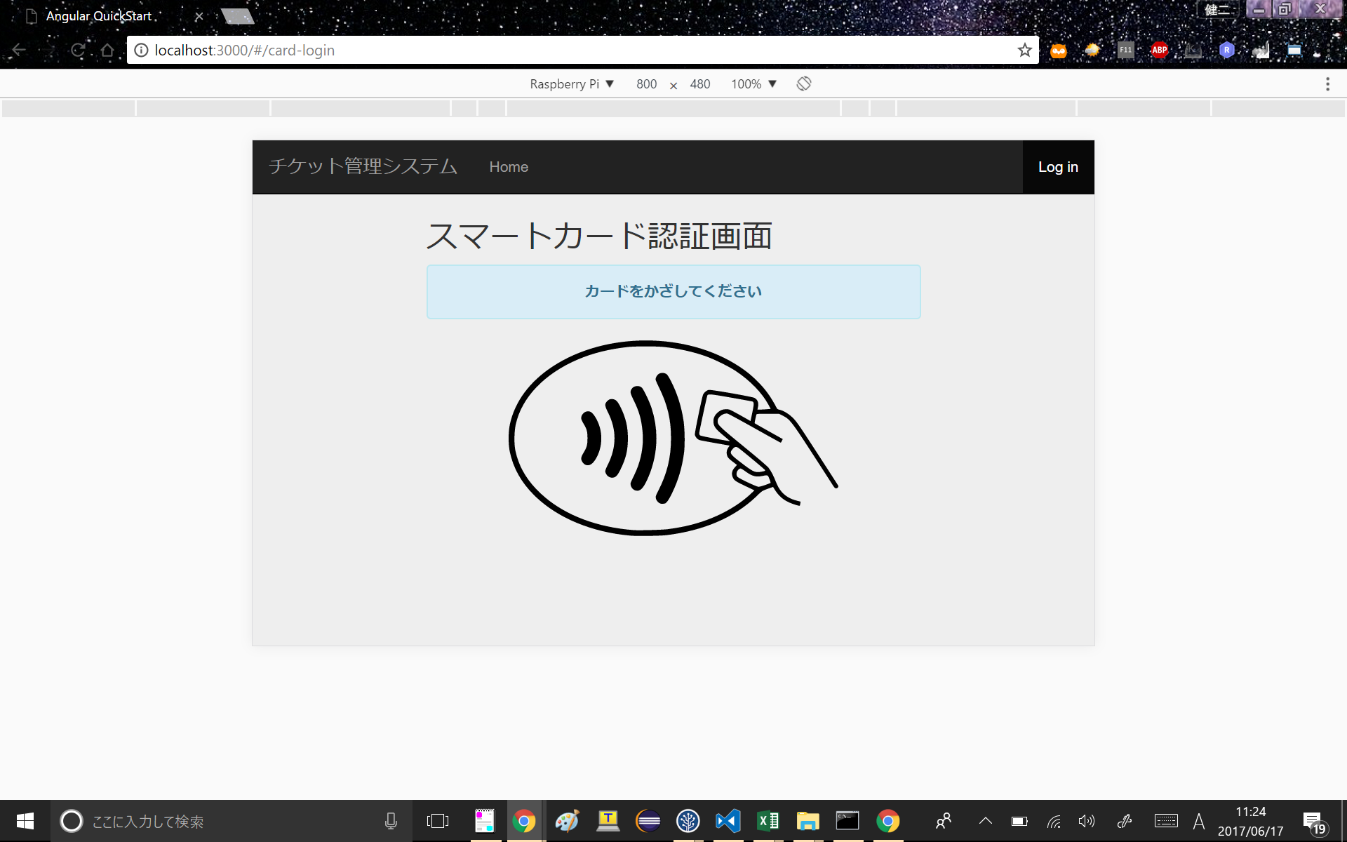
カード認証(改訂C-3)

概要
認証画面で「カードでログインする」ボタンが押下された際に遷移する画面である。

要求
ログインする際のパスワード入力が手間をなくして欲しい。

 | No | Name | Contents | Details
 | 1 | カードをかざしてください | メッセージ | (*1)

 | (*1)上記メッセージの仕様について

 | ①カード認証画面に遷移した時から上記メッセージを表示する。

 | ②カード認証受付時間内にカードがかざされなかった場合
 | ・カード認証受付時間は1分とする。
 | →メッセージを表示し、メッセージ内のOKボタンが押下された時、上記表No1のメッセージを再表示する。
 | 1分間カードがかざされなかった場合のメッセージについては[Message]シートA-6に記載する。

 | ③カードのデータ取得に失敗した場合
 | →メッセージを表示し、メッセージ内のOKボタンが押下された時、上記表No1のメッセージを再表示する。
 | データの取得に失敗した場合のメッセージについては[Message]シートA-7に記載する。

 | ④カードのデータ取得に成功した場合
 | →共通画面に遷移する。

 | ⑤カードのデータと登録データに一致が見つからなかった場合
 | →メッセージを表示し、メッセージ内のOKボタンが押下された時、記表No1のメッセージを再表示する。
 | カードのデータと登録データに一致が見つからなかった場合のメッセージについては[Message]シートA-9に記載する。

